Planilha1
Função DESLOC
Aplicável a: Excel para Office 365 Excel para Office 365 para Mac Excel 2016 Excel 2013 Excel 2010 Excel 2007 Excel 2016 para Mac Excel para Mac 2011 Excel Online Excel para iPad Excel para iPhone Excel para tablets Android Excel para telefones Android Excel Mobile Excel Starter 2010
Retorna uma referência para um intervalo, que é um número especificado de linhas e colunas de uma célula ou intervalo de células. A referência retornada pode ser uma única célula ou um intervalo de células. Você pode especificar o número de linhas e de colunas a serem retornadas.
DESLOC(ref, lins, cols, [altura], [largura])
ref | Obrigatório. A referência na qual você deseja basear o deslocamento. Ref deve ser uma referência a uma célula ou intervalo de células adjacentes; caso contrário, DESLOC retornará o valor de erro #VALOR!.
lins | Obrigatório. O número de linhas, acima ou abaixo, a que se deseja que a célula superior esquerda se refira.
cols | Obrigatório. O número de colunas, à esquerda ou à direita, a que se deseja que a célula superior esquerda do resultado se refira.
altura | Opcional. A altura, em número de linhas, que se deseja para a referência fornecida. Altura deve ser um número positivo.
largura | Opcional. A largura, em número de colunas, que se deseja para a referência fornecida. Largura deve ser um número positivo.

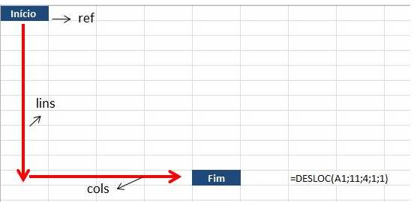

DESLOC(ref, lins, cols, [altura], [largura])

Frutas | Janeiro | Fevereiro | Março | Abril | Maio | Junho
Maça | 1.00 | 11.00 | 21.00 | 31.00 | 41.00 | 51.00
Uva | 2.00 | 12.00 | 22.00 | 32.00 | 42.00 | 52.00
Pêra | 3.00 | 13.00 | 23.00 | 33.00 | 43.00 | 53.00 | Frutas | Graviola | 10
Melância | 4.00 | 14.00 | 24.00 | 34.00 | 44.00 | 54.00 | Mês | Junho | 6
Banana | 5.00 | 15.00 | 25.00 | 35.00 | 45.00 | 55.00 | Preço | R$ 60.00
Laranja | 6.00 | 16.00 | 26.00 | 36.00 | 46.00 | 56.00
Amora | 7.00 | 17.00 | 27.00 | 37.00 | 47.00 | 57.00 | Preço | R$ 60.00
Morango | 8.00 | 18.00 | 28.00 | 38.00 | 48.00 | 58.00
Abacaxi | 9.00 | 19.00 | 29.00 | 39.00 | 49.00 | 59.00
Graviola | 10.00 | 20.00 | 30.00 | 40.00 | 50.00 | 60.00

 | Fruta | =CORRESP(J37;A35:A44;0)
 | Mês | =CORRESP(J38;B34:G34;)
 | Valor | =DESLOC(A34;CORRESP(J37;A35:A44;0);CORRESP(J38;B34:G34;0);1;1)

